Hoja1
 | VISTO HASTA MINUTO: |  |  | 2:33:00

TIPADO, ESTATICO | HAY QUE DEFINIR L TIPO DE VARIABLE
DINAMICO | AUTICREA TIPOS DE VARIABLES SEGÚN SU CONTENIDO

ES UN LENGUAJE ORIENTADO A OBJETOS
 | CLASES
 | METODOS
 | OBJETOS

ES UN LENGUAJE INTERPRETADO Y NO COMPILADO

 | PORQUE USAR PHYTON
 | BIBLIOTECA ESTÁNDAR DE CODIGO
 | SE PUEDE MEZCLAR CON JAVA, C, Y OTROS
 | TIENE UNA COMUNIDAD GIGANTE
 | ES MULTIPARADIGMA, SE PUEDE TRASLADAR A WINDOWS, LINUX, MAC, ETC
 | AUMENTA SALARIOS PARA CUALQUIER TRABAJO

 | QUE S PUEDE HACER CON PHYTON
 |  | DESARROLLO WEB
 |  |  | FLASK
 |  |  | JANGO
 |  | APP
 |  | PROGRAMAS DE ESCRITORIO
 |  | MONITORIZACION DE SCRIPS
 |  | LOG4J
 |  |  | BIBLIOTECA DE JAVA
 |  | CIENCIA DE DATOS
 |  | MACHINE LEARNING
 |  |  | NUMPY
 |  |  | PANDAS
 |  | DESARROLLO DE SOFTWARE
 |  |  | ARDUINO
 |  |  | RAPPER
 |  |  | PROGRAMAS DE GESTION
 |  | PRUEBAS QA : AUTOMATIZACION DE SOFTWARE
 |  | DESRROLLO DE JUEGOS
 |  |  | PYGAME
 |  | HACKING
 |  | MINUTO 20

 | INSTALAR PHYTON
 | DOWLOAD PHYTON
 | 3.11.1

 | VISUAL ESTUDIO CODE
 | PHYTON
 | PRETTIER
 | INDENT

 | CODIGO
 |  | TIPOD DE DATOS SIMPLES : 4
 |  |  | "TEXTO" "STRING" CADENA
 |  |  | COMILLA SIMPLE Y DOBLE Y COMILLA TRIPLE
 |  |  | """

 |  |  | INT NUMERO
 |  |  | INTEGER ENTERO
 |  |  | FLOAT FLOTANTES
 |  |  | CON COMA
 |  |  | 4.4

 |  |  | BOOLEANO TRUE FALSE
 |  |  | LA PRIMERA LETRA EN MAYUSCULA
CLASE 4
 |  | VARIABLES
 |  |  | DECLARACION VARIABLES
 |  |  | VARIABLES SON MODIFICABLES
 |  |  | camelCase
 |  |  | snake_case | OFICIAL PHYTON
 |  |  | WS_
 |  |  | VS_
 |  |  | OPERACIONES MATEMATICAS CON VARIABLES
 |  |  | concatenacion
 |  |  |  | +
 |  |  |  | f strings
 |  |  | ESPACIOS
 |  |  | comilla doble, simple, triple
 |  |  | llaves

 |  |  |  | operadores
 |  |  |  | del : borrar definicion variable)
 |  |  |  | in: verifica inclusion en cadenas , pertenencia
 |  |  |  |  | distingue minisculas de mausculas en todo, variables, comparaciones, etc

 |  |  | COMENTARIOS: # INICIO O FINAL DE LINEA
 |  |  |  | COMENTAR TODO
 |  |  |  | Coemntar codigo
 |  | DATOS COMPUESTOS
 |  |  | datos que tinenen adentro otros datos
 |  |  | lista , tipo de dato list, (array) se definen con corchetes
 |  |  |  | indice 0
 |  |  |  | posicionvs numero de elemento
 |  |  | tupla | igual que lista pero con parentesis y no se puede modificar pero si redefinir o reconstruir
 |  |  |  | para nombrara eleents siempre son corchetes
 |  |  | set | conjunto de datos
 |  |  |  | se define con llaves, tamoco se puede modificar pero si redefinir o reconstruir
 |  |  |  | no permite repetir elementos por eso se lo usa para eliminar duplicados
 |  |  |  | no permite acceder al elemento por indice
 |  |  |  | son datos desordenados que despues se pueden intercambiar de orden
 |  |  | diccionario, tipo de dato dict
 |  |  |  | se define con llaves, es identico a un archivo .json , con clave, valor y se separa por comas si hay mas de un elemento
 |  |  |  | key | value | coma

 |  | OPERADORES ARIMETICOS
 |  |  | +
 |  |  | -
 |  |  | *
 |  |  | "/"
 |  |  | % | MODULO, RESTO DIV
 |  |  | ** | EXPONENTE
 |  |  | "//" | DIVISION BAJA, DEVUELVE ENTERO DE LA DIVISION

 |  | TYPE tipo de dato
 |  | OPERADORES DE COMPARACION
 |  | == | IGUAL
 |  | != | NO ES IGUAL
 |  | >
 |  | <
 |  | >=
 |  | <=

 |  | CONDITIONALS
 |  |  | IF
 |  |  | ELSE
 |  |  | ELIF
 |  |  | if anidado
 |  | OPERADORES LOGICOS
 |  |  | AND | tabla de valores
 |  |  | OR | tabla de valores
 |  |  | NOT | tabla de valores

 |  | METHODS
 |  |  | METODOS | FUNCIONES APLICADAS A OBJETOS, pero las funciones per se se ejecutan funcion(objeto a aplicar funcion), en cambio los metodos se ejecutan: objeto.metodo()
 |  |  | OBJETOS | VARIABLES, LISTAS, ARRAYS ETC
 |  |  | SINTAXIS: funcion(objeto a aplicar funcion)
 |  |  | print()
 |  |  | type()

 |  |  | STRING METHODS
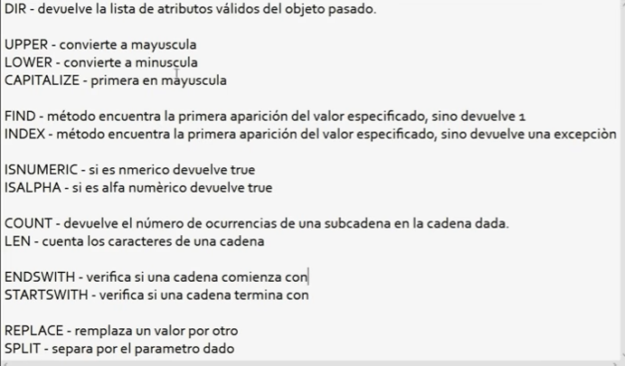

 |  |  | LIST METHODS
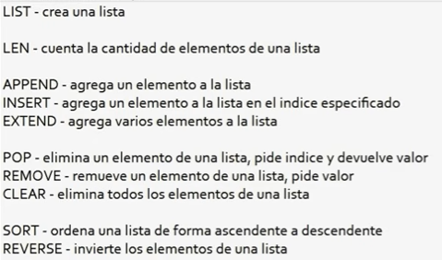

NUMPAY

 |  |  | DICT METHODS

 | ENTRADA DE DATOS: DATA INPUTS

